Üretim İş Emri Onay Formu
 |  | Üretim İş Emri / Onay Formu |  |  |  |  |  |  |  |  |  |  |  |  |  |  | Form Tarihi | Revizyon

 |  |  |  |  |  |  |  |  |  |  |  |  |  |  |  |  | 2023-07-10 | 00

Müşteri Adı | VOLKSWAGEN |  | Üretim Tarihi |  |  |  | Hammadde |  |  |  | İş Emri Tipi |  |  | Saat Set Değeri |  | ÜRETİM ÜRÜN ONAY KONTROL SONUCU |  | KABUL

Ürün Kodu | 7T0.819.209 |  | Vardiya |  |  |  | Masterbatch |  |  |  | İş Emri No |  |  | Parti No.
 |  |  |  |  |  |  |  |  |  |  |  |  |  |  |  |  |  | RED
Proje | VW 22152 |  | Saat |  |  |  | Masterbatch Oranı % |  |  |  | Cycle Time

Kalıp Kodu | K23XSOT0630A |  | Son Üretim Tarihi |  |  |  | Geri Dönüşüm Oranı % |  |  |  |  |  | 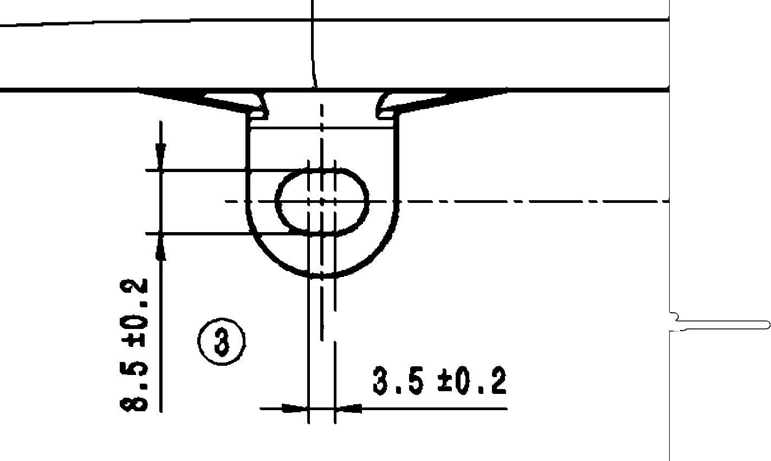 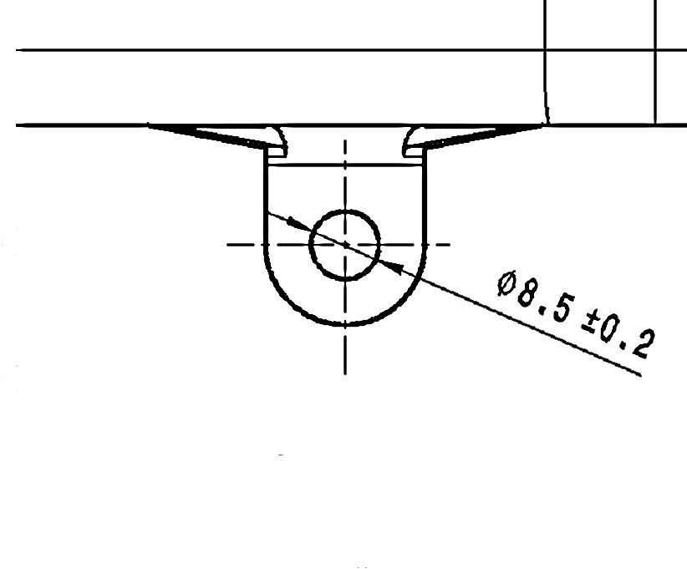 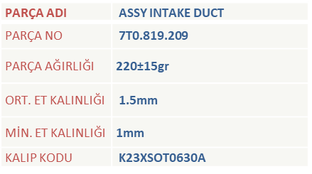 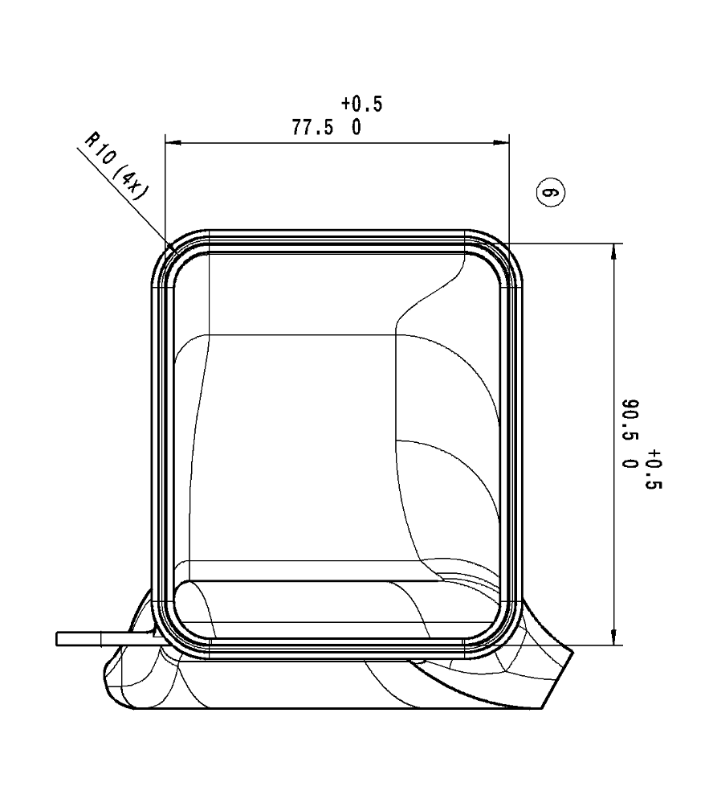 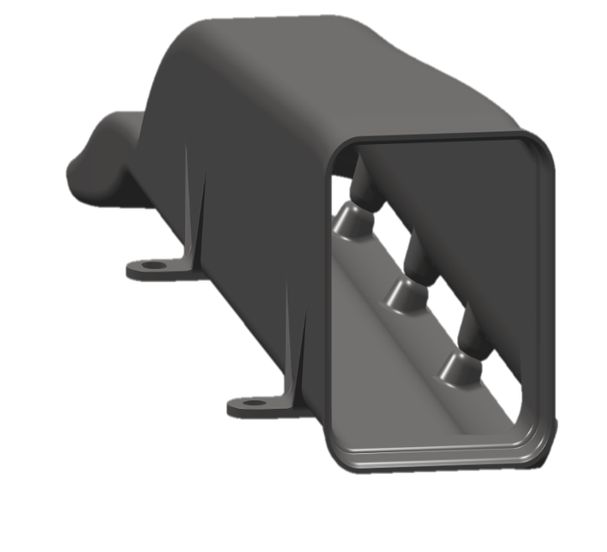 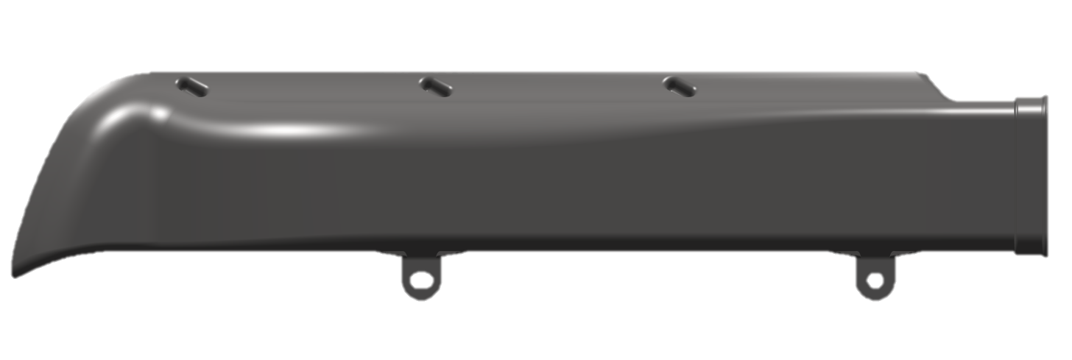 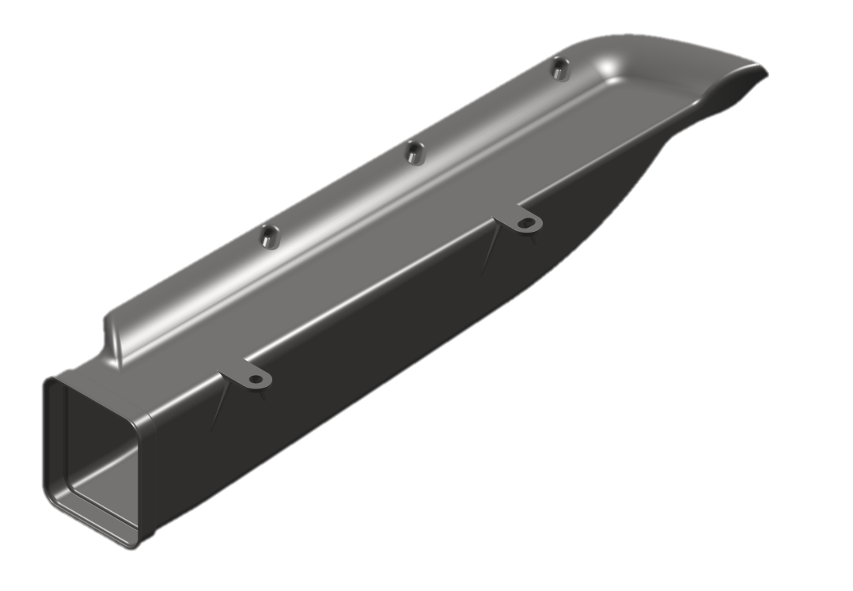

Makine Adı |  |  | ÖPÖAKE |  |  |  | Leak Test Set Değeri

İÇ KISIMDAN ÖLÇÜLÜR
1
2
3
4
5
 | Ölçü | Birim | Alt Tolerans | Üst Tolerans | Alt Limit | Üst Limit | 1 | 2 | 3 | 4 | 5 | Son Numune
Ağırlık | 220 | gr | 15 | 15 | 205 | 235
Genel Et Kalınlığı | 1.5 | mm | 0.5 | 0.5 | 1 | 2
Min. Et Kalınlığı | 1 | mm |  |  | 1 | 1.5
1 Numaralı Ölçü | 8.5 | mm | 0.2 | 0.2 | 8.3 | 8.7
2 Numaralı Ölçü | 3.5 | mm | 0.2 | 0.2 | 3.3 | 3.7
3 Numaralı Ölçü | 8.5 | mm | 0.2 | 0.2 | 8.3 | 8.7
4 Numaralı Ölçü | 77.5 | mm | 0.5 | 0.5 | 77 | 78
5 Numaralı Ölçü | 90.5 | mm | 0.5 | 0.5 | 90 | 91

LEAK TEST CİHAZ DOĞRULAMA | KALİBRELİ LEAK TEST CİHAZI MPA DEĞERİ |  |  | MPA | Ölçümler arasında 0,003 Mpa'dan daha fazla fark olmamalıdır. |  | OTOMATTA KULLANILAN LEAK TEST CİHAZI MPA DEĞERİ

ÖPÖAKE.........

OK
N.OK
N/A
OK
N.OK

1.Yüzey düzgünlüğü |  |  |  | 5. Taban yazıları uygunluğu

2. Çapak kontrol sonucu |  |  |  | 6. Markalama uygunluğu

3. Ağız kesim uygunluğu |  |  |  | 7.Ürünün fikstür ve mastara uygunluğu

4. Renk uygunluğu |  |  |  | 8.Mevcut tüm Poka-Yoke'ler çalışıyor mu?

Açıklama: Üründe delik, çizgi, çöküntü, çapak olmamalıdır.

 | Proses Sorumlusu Onay |  |  |  |  |  |  |  |  |  |  |  |  |  | Takım Lideri Onay

